のし紙用
簡易デザイン無料作成 ヒアリングシート

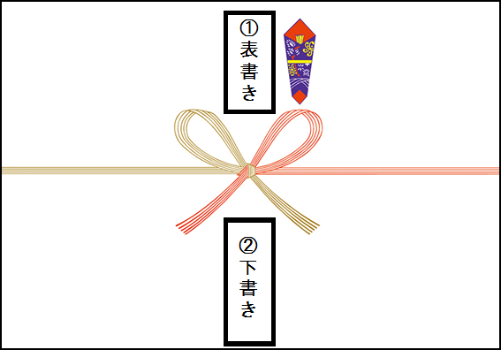

 |  |  | のし紙・水引のデザインは商品により異なります（上記画像はイメージです）

 | STEP1 表書きの文字のご指定がある場合はこちらに入力してください

 | STEP2 下書きに印刷したい文字を入力してください

 | STEP3 印刷フォントを選択して下さい

 |  | 選択してください

